black
CA black rockfish landings data: MLDS vs Calcom vs PacFIN
 | MLDS | CalCom | PacFIN
1969 | 59.752789622
1970 | 42.786900118
1971 | 30.610541595
1972 | 82.667150503
1973 | 24.446158033
1974 | 83.376122653
1975 | 35.989748707
1976 | 27.32468475
1977 | 40.395083008
1978 | 24.148861471 | 134.74417128
1979 | 62.516329493 | 66.399800417
1980 | 23.546752245 | 65.372403157
1981 | 25.733185158 | 473.50993377 | 473.30158354
1982 | 73.16311349 | 373.45504853 | 318.12260481
1983 | 14.014061508 | 390.64864374 | 388.60986845
1984 | 5.3560736642 | 203.25637304 | 216.96982549
1985 | 79.28169736 | 365.49169917 | 376.97559286
1986 | 22.053433729 | 23.719042003 | 24.243344106
1987 | 19.233421029 | 87.504762769 | 86.565633759
1988 | 27.844098703 | 80.696271432 | 80.718794448
1989 | 104.46217001 | 131.93186973 | 132.40781445
1990 | 128.99823097 | 134.74825365 | 134.72990352
1991 | 125.6704164 | 146.62342375 | 144.71104306
1992 | 88.063639663 | 261.89830355 | 262.15987029
1993 | 38.878209199 | 145.14696544 | 142.17279217
1994 | 112.81538601 | 136.96452871 | 135.83246191
1995 | 111.09853942 | 169.39308718 | 169.25138468
1996 | 123.79950104 | 118.38156582 | 117.85778342
1997 | 122.16797605 | 128.10396444 | 125.78808667
1998 | 85.567277511 | 86.098611993 | 86.888465619
1999 | 59.055547492 | 53.222806858 | 58.771410047
2000 | 50.169042003 | 46.393450059 | 45.008573697
2001 | 104.16398893 | 99.797695727 | 99.780133283
2002 | 92.492361426 | 94.466116302 | 94.411962747
2003 | 57.686845686 | 57.735190057 | 58.016791101
2004 | 69.729374943 | 68.07311984 | 68.196334848
2005 | 75.724911549 | 72.982400435 | 73.765255071
2006 | 62.787702985 | 61.622970153 | 61.610544167
2007 | 80.928730836 | 83.625147419 | 83.592653377
2008 | 99.432713417 | 83.123015513 | 83.804848499
2009 | 94.42716139 | 92.57008074 | 91.154890514
2010 | 53.133647827 | 51.272339653 | 51.282683111
2011 | 26.576830264 | 26.435634582 | 26.459566389
2012 | 24.15972512 | 21.622062959 | 21.582866994
2013 | 35.776685113 | 34.897487072 | 35.056191056
2014 | 40.347582328 | 40.53206931 | 40.441501639
2015 | 102.93261363 | 101.6461036 | 102.60913937
2016 | 64.064601288 | 63.468656446 | 63.491978965
2017 | 56.090179624 | 55.3506305 | 72.413792674
2018 | 45.319091899 | 45.265354259 | 45.157195235
...
Year | MLDS | CalCom | PacFIN
1969 | 59.752789622
1970 | 42.786900118
1971 | 30.610541595
1972 | 82.667150503
1973 | 24.446158033
1974 | 83.376122653
1975 | 35.989748707
1976 | 27.32468475
1977 | 40.395083008
1978 | 24.148861471 | 134.74
1979 | 62.516329493 | 66.40
1980 | 23.546752245 | 65.37
1981 | 25.733185158 | 473.51 | 473.30
1982 | 73.16311349 | 373.46 | 318.12
1983 | 14.014061508 | 390.65 | 388.61
1984 | 5.3560736642 | 203.26 | 216.97
1985 | 79.28169736 | 365.49 | 376.98
1986 | 22.053433729 | 23.72 | 24.24
1987 | 19.233421029 | 87.50 | 86.57
1988 | 27.844098703 | 80.70 | 80.72
1989 | 104.46217001 | 131.93 | 132.41
1990 | 128.99823097 | 134.75 | 134.73
1991 | 125.6704164 | 146.62 | 144.71
1992 | 88.063639663 | 261.90 | 262.16
1993 | 38.878209199 | 145.15 | 142.17
1994 | 112.81538601 | 136.96 | 135.83
1995 | 111.09853942 | 169.39 | 169.25
1996 | 123.79950104 | 118.38 | 117.86
1997 | 122.16797605 | 128.10 | 125.79
1998 | 85.567277511 | 86.10 | 86.89
1999 | 59.055547492 | 53.22 | 58.77
2000 | 50.169042003 | 46.39 | 45.01
2001 | 104.16398893 | 99.80 | 99.78
2002 | 92.492361426 | 94.47 | 94.41
2003 | 57.686845686 | 57.74 | 58.02
2004 | 69.729374943 | 68.07 | 68.20
2005 | 75.724911549 | 72.98 | 73.77
2006 | 62.787702985 | 61.62 | 61.61
2007 | 80.928730836 | 83.63 | 83.59
2008 | 99.432713417 | 83.12 | 83.80
2009 | 94.42716139 | 92.57 | 91.15
2010 | 53.133647827 | 51.27 | 51.28
2011 | 26.576830264 | 26.44 | 26.46
2012 | 24.15972512 | 21.62 | 21.58
2013 | 35.776685113 | 34.90 | 35.06
2014 | 40.347582328 | 40.53 | 40.44
2015 | 102.93261363 | 101.65 | 102.61
2016 | 64.064601288 | 63.47 | 63.49
2017 | 56.090179624 | 55.35 | 72.41
2018 | 45.319091899 | 45.27 | 45.16
2019 | 49.254617618 | 49.04 | 48.93
2020 | 41.665290756 | 41.63 | 41.59
2021 | 38.663748526 | 38.67 | 38.63

black_copy
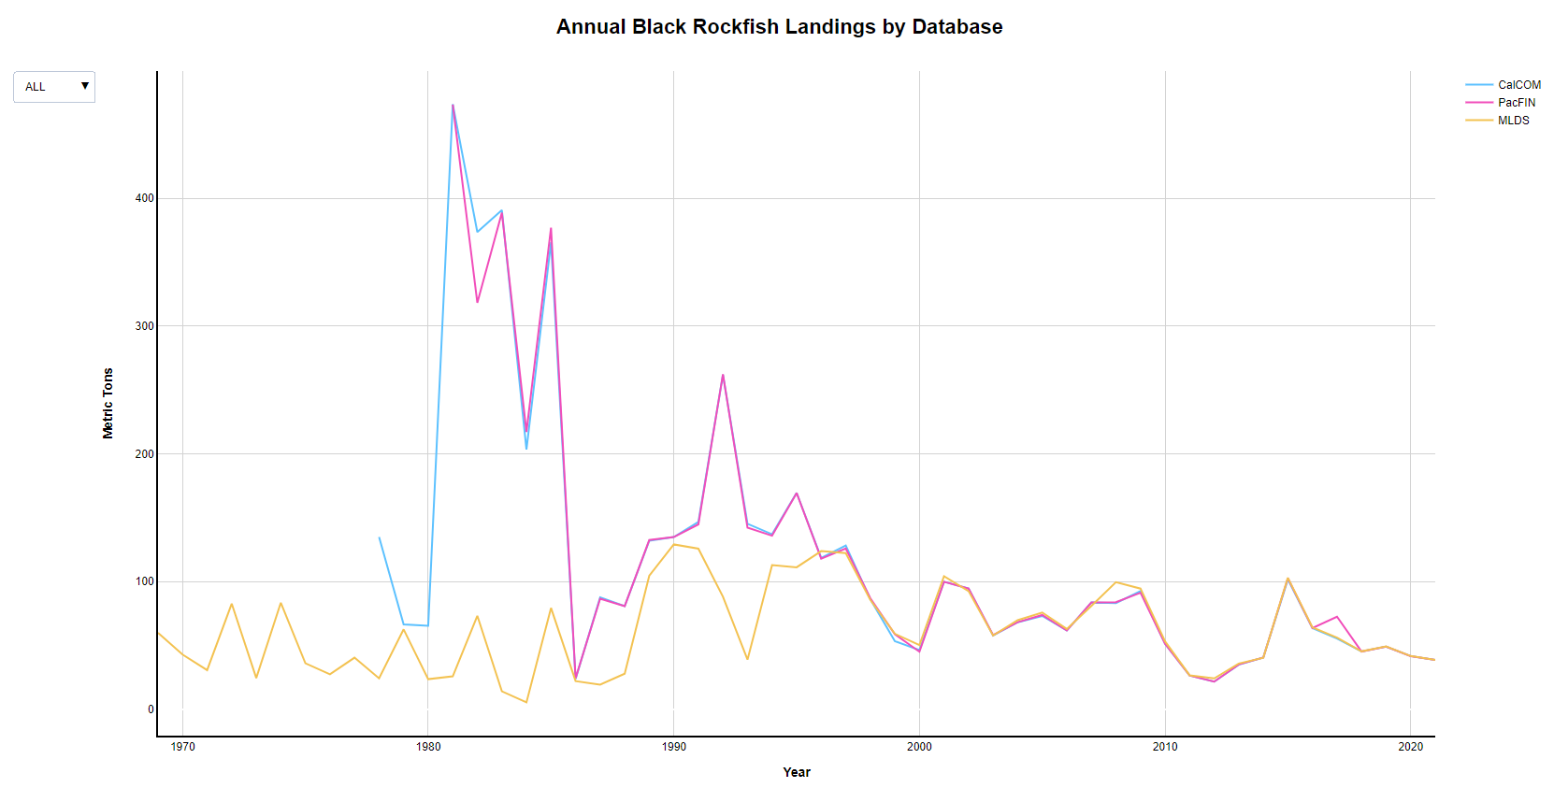
Year | MLDS | CalCom | PacFIN
1969 | 59.752789622
1970 | 42.786900118
1971 | 30.610541595
1972 | 82.667150503
1973 | 24.446158033
1974 | 83.376122653
1975 | 35.989748707
1976 | 27.32468475
1977 | 40.395083008
1978 | 24.148861471 | 134.74
1979 | 62.516329493 | 66.40
1980 | 23.546752245 | 65.37
1981 | 25.733185158 | 473.51 | 473.30
1982 | 73.16311349 | 373.46 | 318.12
1983 | 14.014061508 | 390.65 | 388.61
1984 | 5.3560736642 | 203.26 | 216.97
1985 | 79.28169736 | 365.49 | 376.98
1986 | 22.053433729 | 23.72 | 24.24
1987 | 19.233421029 | 87.50 | 86.57
1988 | 27.844098703 | 80.70 | 80.72
1989 | 104.46217001 | 131.93 | 132.41
1990 | 128.99823097 | 134.75 | 134.73
1991 | 125.6704164 | 146.62 | 144.71
1992 | 88.063639663 | 261.90 | 262.16
1993 | 38.878209199 | 145.15 | 142.17
1994 | 112.81538601 | 136.96 | 135.83
1995 | 111.09853942 | 169.39 | 169.25
1996 | 123.79950104 | 118.38 | 117.86
1997 | 122.16797605 | 128.10 | 125.79
1998 | 85.567277511 | 86.10 | 86.89
1999 | 59.055547492 | 53.22 | 58.77
2000 | 50.169042003 | 46.39 | 45.01
2001 | 104.16398893 | 99.80 | 99.78
2002 | 92.492361426 | 94.47 | 94.41
2003 | 57.686845686 | 57.74 | 58.02
2004 | 69.729374943 | 68.07 | 68.20
2005 | 75.724911549 | 72.98 | 73.77
2006 | 62.787702985 | 61.62 | 61.61
2007 | 80.928730836 | 83.63 | 83.59
2008 | 99.432713417 | 83.12 | 83.80
2009 | 94.42716139 | 92.57 | 91.15
2010 | 53.133647827 | 51.27 | 51.28
2011 | 26.576830264 | 26.44 | 26.46
2012 | 24.15972512 | 21.62 | 21.58
2013 | 35.776685113 | 34.90 | 35.06
2014 | 40.347582328 | 40.53 | 40.44
2015 | 102.93261363 | 101.65 | 102.61
2016 | 64.064601288 | 63.47 | 63.49
2017 | 56.090179624 | 55.35 | 72.41
2018 | 45.319091899 | 45.27 | 45.16
2019 | 49.254617618 | 49.04 | 48.93
2020 | 41.665290756 | 41.63 | 41.59
2021 | 38.663748526 | 38.67 | 38.63

copper
CA copper rockfish landings data: MLDS vs Calcom vs PacFIN
 | MLDS | CalCOM | PacFIN
1969 | 0.03
1970 | 0.09
1971 | 0.02
1972 | 0.02
1976 | 0.16
1977 | 0.56
1978 | 0.62 | 5.0285766125
1979 | 6.45 | 7.4362696181
1980 | 1.86 | 42.710242221
1981 | 3.33 | 13.041821646 | 13.522814721
1982 | 4.88 | 20.043998911 | 17.898843476
1983 | 2.93 | 68.949922889 | 71.259724542
1984 | 1.19 | 40.567903475 | 45.446595527
1985 | 0.79 | 28.669599927 | 28.620131413
1986 | 0.65 | 14.017508845 | 14.010751736
1987 | 3.19 | 16.918715413 | 16.849688406
1988 | 2.11 | 22.616347637 | 22.159851739
1989 | 13.22 | 36.585775197 | 36.497218785
1990 | 26.96 | 44.798149324 | 44.705904904
1991 | 21.12 | 59.338201941 | 59.35915726
1992 | 19.89 | 72.443980767 | 72.544411252
1993 | 9.59 | 70.708064955 | 69.885707922
1994 | 34.86 | 37.997822734 | 37.472208214
1995 | 44.27 | 72.132813209 | 71.117130695
1996 | 64.41 | 85.514832623 | 87.00257533
1997 | 45.84 | 80.370588769 | 79.708084647
1998 | 30.01 | 55.216819378 | 55.138577531
1999 | 16.09 | 32.37503402 | 16.097900238
2000 | 9.96 | 12.037557834 | 11.945932678
2001 | 14.92 | 15.028123016 | 14.934996941
2002 | 12.73 | 13.565272612 | 13.512867794
2003 | 2.99 | 3.0041730926 | 2.8533815416
2004 | 5.19 | 5.2440351991 | 5.2302738017
2005 | 5.29 | 5.3002812302 | 5.2696093629
2006 | 3.78 | 3.7870815567 | 3.7814210579
2007 | 5.24 | 5.2521999456 | 5.2154050746
2008 | 5.51 | 5.4939671596 | 5.4657835272
2009 | 4.35 | 4.0905379661 | 4.2948030716
2010 | 3.18 | 3.1252834981 | 3.0934818223
2011 | 3.61 | 3.624693822 | 3.5631672962
2012 | 5.58 | 5.8786174363 | 5.6627321142
2013 | 6.57 | 6.6234237503 | 6.5806847795
2014 | 6.49 | 7.1695545677 | 7.1469459249
2015 | 8.98 | 9.0583325773 | 9.0318193664
2016 | 8.55 | 8.8156581693 | 8.8103769878
2017 | 10.26 | 9.9986392089 | 10.265648023
2018 | 14.38 | 14.38265445 | 14.385568629
2019 | 14.31 | 14.414406241 | 14.408242077
2020 | 16.72 | 16.720947111 | 16.730858908
2021 | 15.02 | 15.021772657 | 15.025455921
Year | MLDS | CalCOM | PacFIN
1969 | 0.03
1970 | 0.09
1971 | 0.02
1972 | 0.02
1976 | 0.16
1977 | 0.56
1978 | 0.62 | 5.0285766125
1979 | 6.45 | 7.4362696181
1980 | 1.86 | 42.710242221
1981 | 3.33 | 13.041821646 | 13.522814721
1982 | 4.88 | 20.043998911 | 17.898843476
1983 | 2.93 | 68.949922889 | 71.259724542
1984 | 1.19 | 40.567903475 | 45.446595527
1985 | 0.79 | 28.669599927 | 28.620131413
1986 | 0.65 | 14.017508845 | 14.010751736
1987 | 3.19 | 16.918715413 | 16.849688406
1988 | 2.11 | 22.616347637 | 22.159851739
1989 | 13.22 | 36.585775197 | 36.497218785
1990 | 26.96 | 44.798149324 | 44.705904904
1991 | 21.12 | 59.338201941 | 59.35915726
1992 | 19.89 | 72.443980767 | 72.544411252
1993 | 9.59 | 70.708064955 | 69.885707922
1994 | 34.86 | 37.997822734 | 37.472208214
1995 | 44.27 | 72.132813209 | 71.117130695
1996 | 64.41 | 85.514832623 | 87.00257533
1997 | 45.84 | 80.370588769 | 79.708084647
1998 | 30.01 | 55.216819378 | 55.138577531
1999 | 16.09 | 32.37503402 | 16.097900238
2000 | 9.96 | 12.037557834 | 11.945932678
2001 | 14.92 | 15.028123016 | 14.934996941
2002 | 12.73 | 13.565272612 | 13.512867794
2003 | 2.99 | 3.0041730926 | 2.8533815416
2004 | 5.19 | 5.2440351991 | 5.2302738017
2005 | 5.29 | 5.3002812302 | 5.2696093629
2006 | 3.78 | 3.7870815567 | 3.7814210579
2007 | 5.24 | 5.2521999456 | 5.2154050746
2008 | 5.51 | 5.4939671596 | 5.4657835272
2009 | 4.35 | 4.0905379661 | 4.2948030716
2010 | 3.18 | 3.1252834981 | 3.0934818223
2011 | 3.61 | 3.624693822 | 3.5631672962
2012 | 5.58 | 5.8786174363 | 5.6627321142
2013 | 6.57 | 6.6234237503 | 6.5806847795
2014 | 6.49 | 7.1695545677 | 7.1469459249
2015 | 8.98 | 9.0583325773 | 9.0318193664
2016 | 8.55 | 8.8156581693 | 8.8103769878
2017 | 10.26 | 9.9986392089 | 10.265648023
2018 | 14.38 | 14.38265445 | 14.385568629
2019 | 14.31 | 14.414406241 | 14.408242077
2020 | 16.72 | 16.720947111 | 16.730858908
2021 | 15.02 | 15.021772657 | 15.025455921

copper_copy
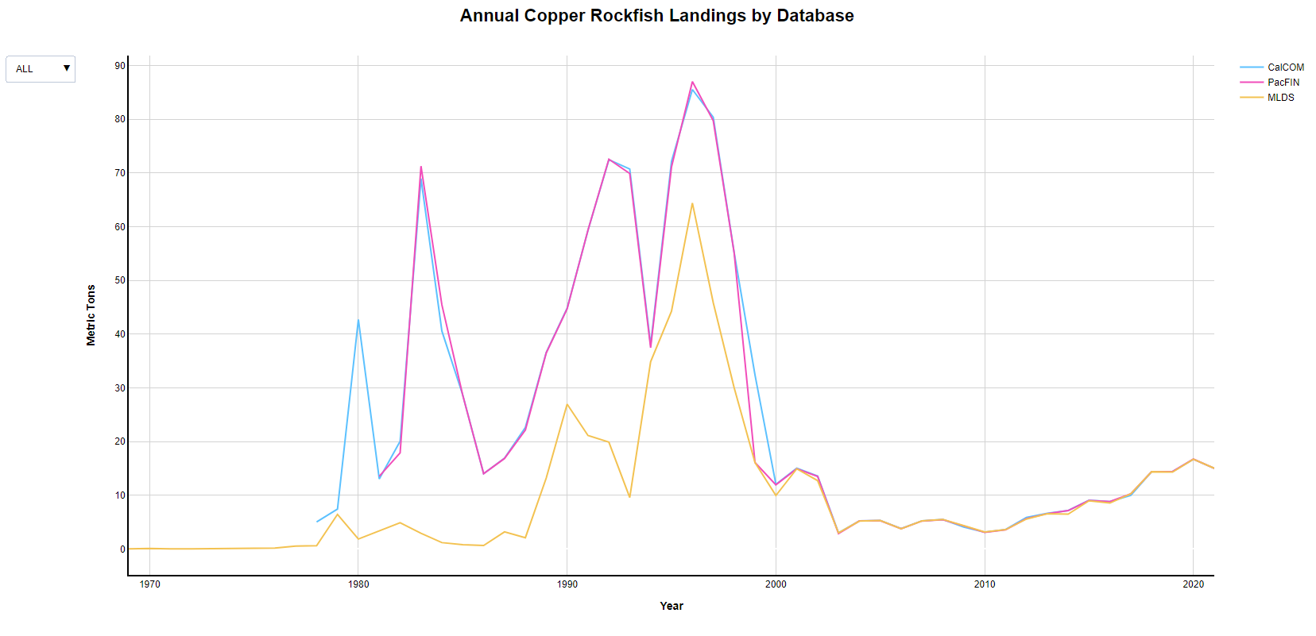
Year | MLDS | CalCOM | PacFIN
1969 | 0.03
1970 | 0.09
1971 | 0.02
1972 | 0.02
1976 | 0.16
1977 | 0.56
1978 | 0.62 | 5.0285766125
1979 | 6.45 | 7.4362696181
1980 | 1.86 | 42.710242221
1981 | 3.33 | 13.041821646 | 13.522814721
1982 | 4.88 | 20.043998911 | 17.898843476
1983 | 2.93 | 68.949922889 | 71.259724542
1984 | 1.19 | 40.567903475 | 45.446595527
1985 | 0.79 | 28.669599927 | 28.620131413
1986 | 0.65 | 14.017508845 | 14.010751736
1987 | 3.19 | 16.918715413 | 16.849688406
1988 | 2.11 | 22.616347637 | 22.159851739
1989 | 13.22 | 36.585775197 | 36.497218785
1990 | 26.96 | 44.798149324 | 44.705904904
1991 | 21.12 | 59.338201941 | 59.35915726
1992 | 19.89 | 72.443980767 | 72.544411252
1993 | 9.59 | 70.708064955 | 69.885707922
1994 | 34.86 | 37.997822734 | 37.472208214
1995 | 44.27 | 72.132813209 | 71.117130695
1996 | 64.41 | 85.514832623 | 87.00257533
1997 | 45.84 | 80.370588769 | 79.708084647
1998 | 30.01 | 55.216819378 | 55.138577531
1999 | 16.09 | 32.37503402 | 16.097900238
2000 | 9.96 | 12.037557834 | 11.945932678
2001 | 14.92 | 15.028123016 | 14.934996941
2002 | 12.73 | 13.565272612 | 13.512867794
2003 | 2.99 | 3.0041730926 | 2.8533815416
2004 | 5.19 | 5.2440351991 | 5.2302738017
2005 | 5.29 | 5.3002812302 | 5.2696093629
2006 | 3.78 | 3.7870815567 | 3.7814210579
2007 | 5.24 | 5.2521999456 | 5.2154050746
2008 | 5.51 | 5.4939671596 | 5.4657835272
2009 | 4.35 | 4.0905379661 | 4.2948030716
2010 | 3.18 | 3.1252834981 | 3.0934818223
2011 | 3.61 | 3.624693822 | 3.5631672962
2012 | 5.58 | 5.8786174363 | 5.6627321142
2013 | 6.57 | 6.6234237503 | 6.5806847795
2014 | 6.49 | 7.1695545677 | 7.1469459249
2015 | 8.98 | 9.0583325773 | 9.0318193664
2016 | 8.55 | 8.8156581693 | 8.8103769878
2017 | 10.26 | 9.9986392089 | 10.265648023
2018 | 14.38 | 14.38265445 | 14.385568629
2019 | 14.31 | 14.414406241 | 14.408242077
2020 | 16.72 | 16.720947111 | 16.730858908
2021 | 15.02 | 15.021772657 | 15.025455921

Canary
Year | MLDS | Calcom | PacFIN
1972 | 0.11
1973 | 2.36
1974 | 0.05
1975 | 0.73
1976 | 1.04
1978 | 0.06 | 791.95
1979 | 0.02 | 438.91
CA canary rockfish landings data: MLDS vs Calcom vs PacFIN
 | MLDS | Calcom | PacFIN
1972 | 0.11
1973 | 2.36
1974 | 0.05
1975 | 0.73
1976 | 1.04
1978 | 0.06 | 791.94819922
1979 | 0.02 | 438.90592398
1980 | 0.10 | 533.15340651
1981 |  | 723.14206659 | 684.7654223
1982 | 0.35 | 837.26798512 | 811.80891549
1983 | 0.28 | 552.04662977 | 555.33654354
1984 | 5.05 | 519.41485984 | 442.91252663
1985 | 0.03 | 429.27243037 | 428.44250577
1986 | 1.25 | 220.57062506 | 219.91473833
1987 | 1.75 | 252.28386102 | 254.11117636
1988 | 2.49 | 273.85784269 | 274.52485356
1989 | 3.50 | 395.63412864 | 393.49200776
1990 | 47.21 | 535.9303275 | 528.13090297
1991 | 27.55 | 307.41358977 | 303.11189155
1992 | 48.90 | 348.68683661 | 348.00085422
1993 | 38.55 | 196.01288216 | 195.4605727
1994 | 93.14 | 219.56363966 | 211.75550721
1995 | 155.12 | 212.96833893 | 206.65044505
1996 | 183.37 | 296.17118752 | 287.20698865
1997 | 216.67 | 234.78499501 | 233.55251381
1998 | 181.21 | 200.96207929 | 200.27805879
1999 | 108.69 | 118.78254559 | 108.69189032
2000 | 16.09 | 17.522453053 | 17.743806235
2001 | 14.34 | 13.308536696 | 13.309094143
2002 | 10.82 | 11.414315522 | 11.436574891
2003 | 0.52 | 0.51891499592 | 0.52108691509
2004 | 0.93 | 0.929420303 | 0.92986435928
2005 | 2.19 | 2.1246484623 | 2.1382972112
2006 | 1.91 | 2.4489703348 | 1.8895277868
2007 | 1.02 | 7.9615349723 | 7.970231023
2008 | 0.81 | 0.7194048807 | 0.72122298192
2009 | 1.05 | 1.0391907829 | 1.0281093823
2010 | 0.44 | 0.44134990474 | 0.44633489245
2011 | 0.33 | 0.32658985757 | 0.32658650667
2012 | 0.56 | 0.55701714597 | 0.55732894549
2013 | 1.62 | 1.6157126009 | 1.6176101831
2014 | 1.95 | 1.9454776377 | 1.9760585147
2015 | 6.44 | 6.5000453597 | 6.5048192239
2016 | 2.79 | 2.7769209834 | 2.7781965695
2017 | 80.47 | 80.729837612 | 81.183087267
2018 | 145.73 | 145.94212102 | 145.9771343
2019 | 185.49 | 185.20729384 | 185.21313957
2020 | 92.33 | 91.754059693 | 91.768360267
2021 | 102.38 |  | 102.40838452
1980 | 0.10 | 533.15
1981 |  | 723.14 | 684.7654223
1982 | 0.35 | 837.27 | 811.80891549
1983 | 0.28 | 552.05 | 555.33654354
1984 | 5.05 | 519.41 | 442.91252663
1985 | 0.03 | 429.27 | 428.44250577
1986 | 1.25 | 220.57 | 219.91473833
1987 | 1.75 | 252.28 | 254.11117636
1988 | 2.49 | 273.86 | 274.52485356
1989 | 3.50 | 395.63 | 393.49200776
1990 | 47.21 | 535.93 | 528.13090297
1991 | 27.55 | 307.41 | 303.11189155
1992 | 48.90 | 348.69 | 348.00085422
1993 | 38.55 | 196.01 | 195.4605727
1994 | 93.14 | 219.56 | 211.75550721
1995 | 155.12 | 212.97 | 206.65044505
1996 | 183.37 | 296.17 | 287.20698865
1997 | 216.67 | 234.78 | 233.55251381
1998 | 181.21 | 200.96 | 200.27805879
1999 | 108.69 | 118.78 | 108.69189032
2000 | 16.09 | 17.52 | 17.743806235
2001 | 14.34 | 13.31 | 13.309094143
2002 | 10.82 | 11.41 | 11.436574891
2003 | 0.52 | 0.52 | 0.52108691509
2004 | 0.93 | 0.93 | 0.92986435928
2005 | 2.19 | 2.12 | 2.1382972112
2006 | 1.91 | 2.45 | 1.8895277868
2007 | 1.02 | 7.96 | 7.970231023
2008 | 0.81 | 0.72 | 0.72122298192
2009 | 1.05 | 1.04 | 1.0281093823
2010 | 0.44 | 0.44 | 0.44633489245
2011 | 0.33 | 0.33 | 0.32658650667
2012 | 0.56 | 0.56 | 0.55732894549
2013 | 1.62 | 1.62 | 1.6176101831
2014 | 1.95 | 1.95 | 1.9760585147
2015 | 6.44 | 6.50 | 6.5048192239
2016 | 2.79 | 2.78 | 2.7781965695
2017 | 80.47 | 80.73 | 81.183087267
2018 | 145.73 | 145.94 | 145.9771343
2019 | 185.49 | 185.21 | 185.21313957
2020 | 92.33 | 91.75 | 91.768360267
2021 | 102.38 |  | 102.40838452

Canary_copy
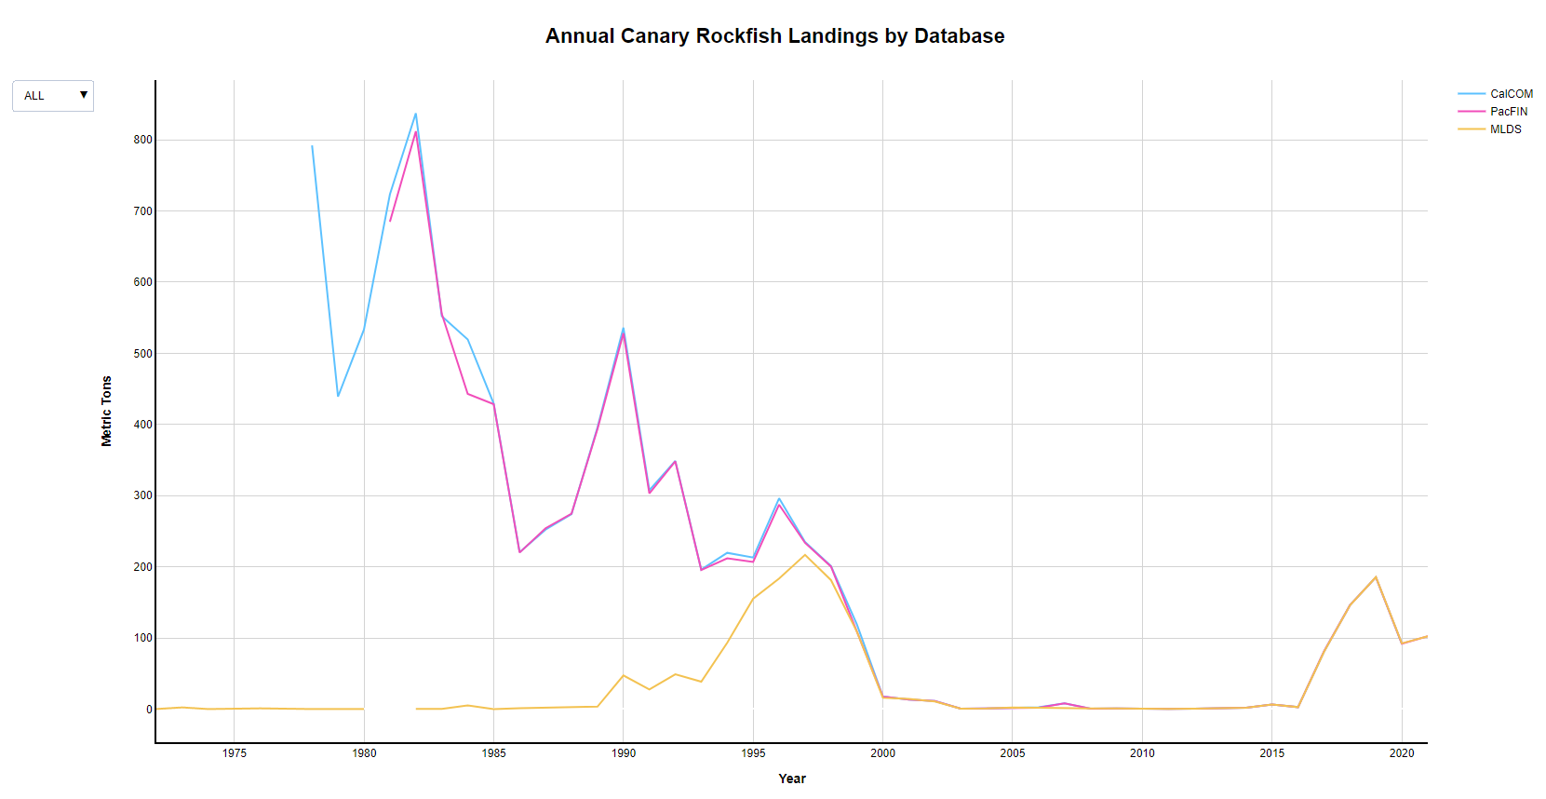
Year | MLDS | Calcom | PacFIN
1972 | 0.11
1973 | 2.36
1974 | 0.05
1975 | 0.73
1976 | 1.04
1978 | 0.06 | 791.95
1979 | 0.02 | 438.91
1980 | 0.10 | 533.15
1981 |  | 723.14 | 684.7654223
1982 | 0.35 | 837.27 | 811.80891549
1983 | 0.28 | 552.05 | 555.33654354
1984 | 5.05 | 519.41 | 442.91252663
1985 | 0.03 | 429.27 | 428.44250577
1986 | 1.25 | 220.57 | 219.91473833
1987 | 1.75 | 252.28 | 254.11117636
1988 | 2.49 | 273.86 | 274.52485356
1989 | 3.50 | 395.63 | 393.49200776
1990 | 47.21 | 535.93 | 528.13090297
1991 | 27.55 | 307.41 | 303.11189155
1992 | 48.90 | 348.69 | 348.00085422
1993 | 38.55 | 196.01 | 195.4605727
1994 | 93.14 | 219.56 | 211.75550721
1995 | 155.12 | 212.97 | 206.65044505
1996 | 183.37 | 296.17 | 287.20698865
1997 | 216.67 | 234.78 | 233.55251381
1998 | 181.21 | 200.96 | 200.27805879
1999 | 108.69 | 118.78 | 108.69189032
2000 | 16.09 | 17.52 | 17.743806235
2001 | 14.34 | 13.31 | 13.309094143
2002 | 10.82 | 11.41 | 11.436574891
2003 | 0.52 | 0.52 | 0.52108691509
2004 | 0.93 | 0.93 | 0.92986435928
2005 | 2.19 | 2.12 | 2.1382972112
2006 | 1.91 | 2.45 | 1.8895277868
2007 | 1.02 | 7.96 | 7.970231023
2008 | 0.81 | 0.72 | 0.72122298192
2009 | 1.05 | 1.04 | 1.0281093823
2010 | 0.44 | 0.44 | 0.44633489245
2011 | 0.33 | 0.33 | 0.32658650667
2012 | 0.56 | 0.56 | 0.55732894549
2013 | 1.62 | 1.62 | 1.6176101831
2014 | 1.95 | 1.95 | 1.9760585147
2015 | 6.44 | 6.50 | 6.5048192239
2016 | 2.79 | 2.78 | 2.7781965695
2017 | 80.47 | 80.73 | 81.183087267
2018 | 145.73 | 145.94 | 145.9771343
2019 | 185.49 | 185.21 | 185.21313957
2020 | 92.33 | 91.75 | 91.768360267
2021 | 102.38 |  | 102.40838452

SSTH
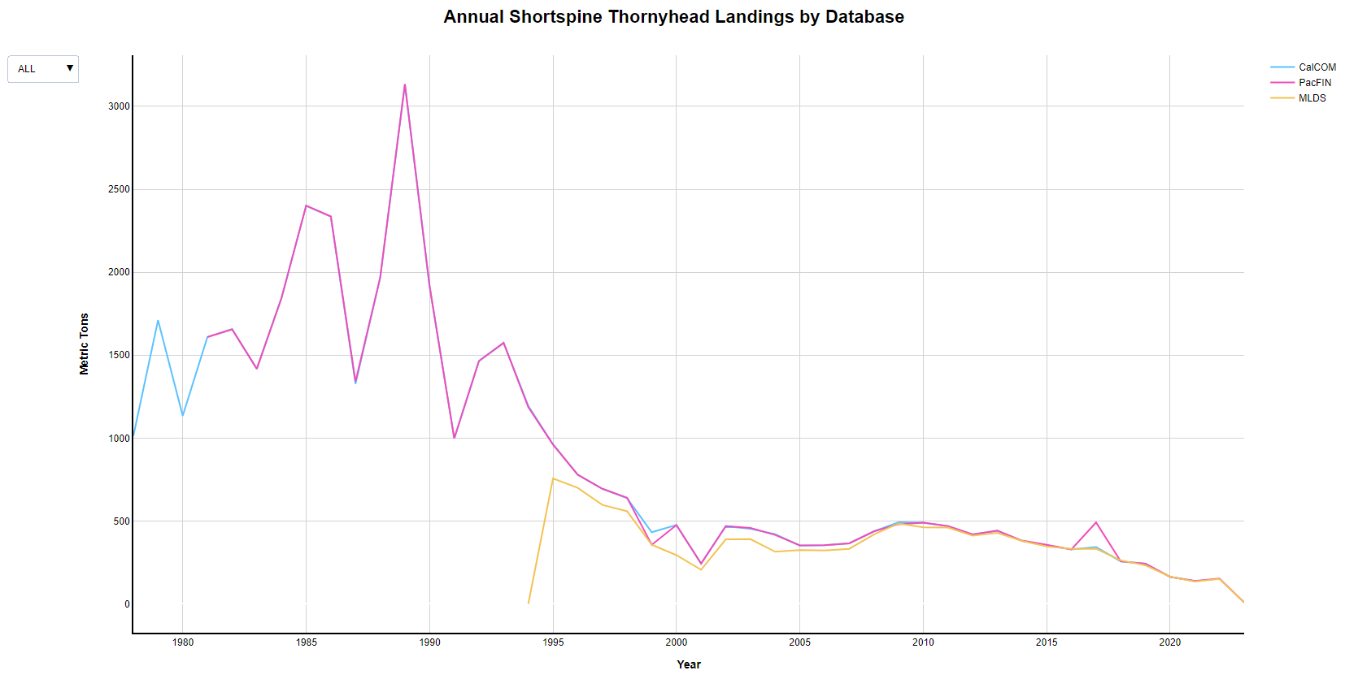
Year | SpeciesID | Database | MetricTons
1978 | 679 | CalCOM | 1012.8671868
1979 | 679 | CalCOM | 1711.0201397
1980 | 679 | CalCOM | 1133.7403611
1981 | 679 | CalCOM | 1609.2846775
1982 | 679 | CalCOM | 1656.7458949
1983 | 679 | CalCOM | 1417.4702894
1984 | 679 | CalCOM | 1845.7479815
1985 | 679 | CalCOM | 2399.882972
1986 | 679 | CalCOM | 2336.0500771
1987 | 679 | CalCOM | 1326.196589
1988 | 679 | CalCOM | 1968.1320875
1989 | 679 | CalCOM | 3133.8805225
1990 | 679 | CalCOM | 1916.701896
1991 | 679 | CalCOM | 997.54014334
1992 | 679 | CalCOM | 1464.8330763
1993 | 679 | CalCOM | 1573.7335571
1994 | 679 | CalCOM | 1193.8387916
1995 | 679 | CalCOM | 962.67667604
1996 | 679 | CalCOM | 778.98938583
1997 | 679 | CalCOM | 693.92179987
1998 | 679 | CalCOM | 637.28386102
1999 | 679 | CalCOM | 432.25029484
2000 | 679 | CalCOM | 475.51982219
2001 | 679 | CalCOM | 242.33557108
2002 | 679 | CalCOM | 468.08854214
2003 | 679 | CalCOM | 452.60364692
2004 | 679 | CalCOM | 419.73509934
2005 | 679 | CalCOM | 351.58713599
2006 | 679 | CalCOM | 354.22344189
2007 | 679 | CalCOM | 364.91472376
2008 | 679 | CalCOM | 437.06159848
2009 | 679 | CalCOM | 491.70053524
2010 | 679 | CalCOM | 489.36314978
2011 | 679 | CalCOM | 468.94085095
2012 | 679 | CalCOM | 418.94720131
2013 | 679 | CalCOM | 441.00063504
2014 | 679 | CalCOM | 379.5427742
2015 | 679 | CalCOM | 355.60146965
2016 | 679 | CalCOM | 328.58749887
2017 | 679 | CalCOM | 343.07629502
2018 | 679 | CalCOM | 255.89358614
2019 | 679 | CalCOM | 242.07792797
2020 | 679 | CalCOM | 162.82182709
2021 | 679 | CalCOM | 138.25591944
1981 | 679 | PacFIN | 1608.999
1982 | 679 | PacFIN | 1655.2947
1983 | 679 | PacFIN | 1417.108
1984 | 679 | PacFIN | 1842.4869
1985 | 679 | PacFIN | 2402.1372
1986 | 679 | PacFIN | 2336.3226
1987 | 679 | PacFIN | 1340.4697
1988 | 679 | PacFIN | 1968.0129
1989 | 679 | PacFIN | 3134.4407
1990 | 679 | PacFIN | 1916.1054
1991 | 679 | PacFIN | 997.706
1992 | 679 | PacFIN | 1464.4562
1993 | 679 | PacFIN | 1573.9484
1994 | 679 | PacFIN | 1185.2898
1995 | 679 | PacFIN | 959.8028
1996 | 679 | PacFIN | 778.9263
1997 | 679 | PacFIN | 693.957
1998 | 679 | PacFIN | 639.3589
1999 | 679 | PacFIN | 356.3338
2000 | 679 | PacFIN | 474.5576
2001 | 679 | PacFIN | 242.7297
2002 | 679 | PacFIN | 468.2242
2003 | 679 | PacFIN | 457.7381
2004 | 679 | PacFIN | 415.4862
2005 | 679 | PacFIN | 352.9838
2006 | 679 | PacFIN | 354.2369
2007 | 679 | PacFIN | 364.944
2008 | 679 | PacFIN | 437.0522
2009 | 679 | PacFIN | 480.0984
2010 | 679 | PacFIN | 489.3685
2011 | 679 | PacFIN | 469.1946
2012 | 679 | PacFIN | 419.0051
2013 | 679 | PacFIN | 441.7064
2014 | 679 | PacFIN | 381.4401
2015 | 679 | PacFIN | 355.7661
2016 | 679 | PacFIN | 327.8714
2017 | 679 | PacFIN | 490.948
2018 | 679 | PacFIN | 256.1578
2019 | 679 | PacFIN | 242.0847
2020 | 679 | PacFIN | 162.823
2021 | 679 | PacFIN | 138.2558
2022 | 679 | PacFIN | 152.6264
2023 | 679 | PacFIN | 8.3636
1994 | 679 | MLDS | 0.08119386
1995 | 679 | MLDS | 755.89265587
1996 | 679 | MLDS | 699.95601351
1997 | 679 | MLDS | 596.58492903
1998 | 679 | MLDS | 558.37477292
1999 | 679 | MLDS | 356.33771559
2000 | 679 | MLDS | 293.88247572
2001 | 679 | MLDS | 205.43198178
2002 | 679 | MLDS | 388.72254839
2003 | 679 | MLDS | 390.15574334
2004 | 679 | MLDS | 314.36284459
2005 | 679 | MLDS | 324.24631398
2006 | 679 | MLDS | 322.02872352
2007 | 679 | MLDS | 331.79212527
2008 | 679 | MLDS | 417.64313738
2009 | 679 | MLDS | 484.97963564
2010 | 679 | MLDS | 461.95976447
2011 | 679 | MLDS | 459.88996398
2012 | 679 | MLDS | 411.29099651
2013 | 679 | MLDS | 428.61392603
2014 | 679 | MLDS | 379.15788229
2015 | 679 | MLDS | 346.7999763
2016 | 679 | MLDS | 331.4766119
2017 | 679 | MLDS | 332.63738005
2018 | 679 | MLDS | 262.33316662
2019 | 679 | MLDS | 232.2402164
2020 | 679 | MLDS | 164.27337561
2021 | 679 | MLDS | 135.096473
2022 | 679 | MLDS | 150.55999976
2023 | 679 | MLDS | 8.37095099

RexSole
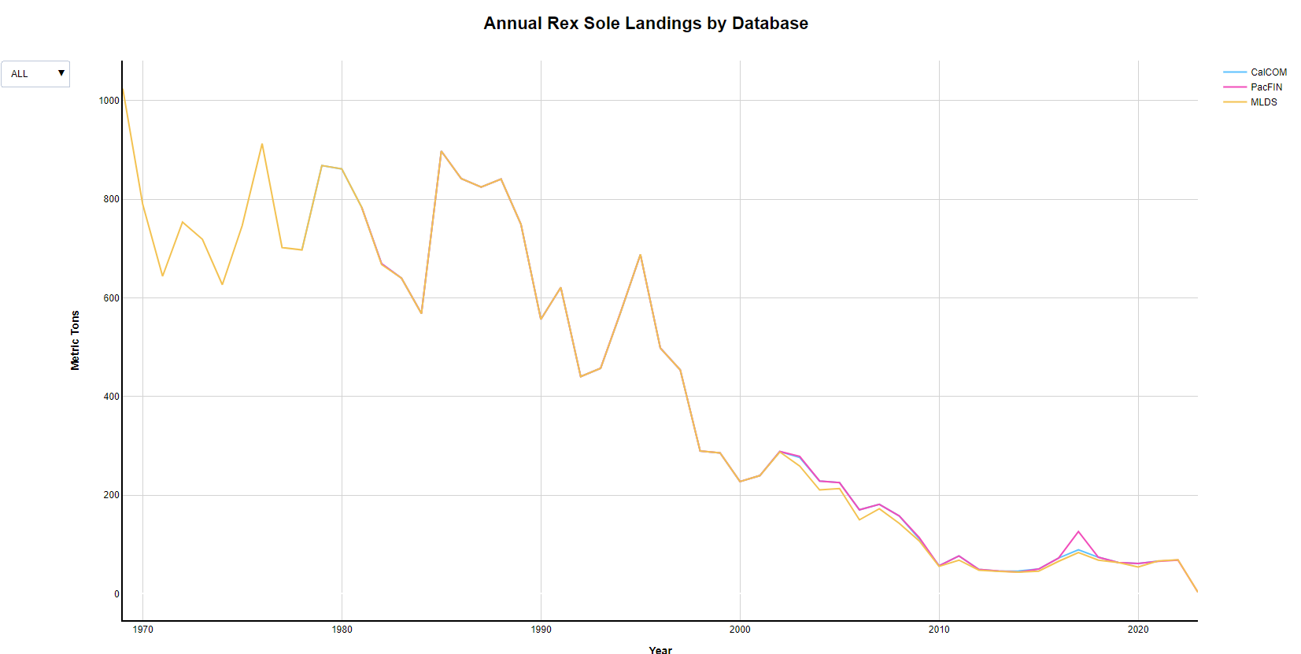
Year | SpeciesID | Database | MetricTons
1978 | 207 | CalCOM | 697.58822462
1979 | 207 | CalCOM | 868.54939672
1980 | 207 | CalCOM | 861.59303275
1981 | 207 | CalCOM | 783.90683117
1982 | 207 | CalCOM | 669.22344189
1983 | 207 | CalCOM | 639.91744534
1984 | 207 | CalCOM | 568.34618525
1985 | 207 | CalCOM | 897.77918897
1986 | 207 | CalCOM | 841.95727116
1987 | 207 | CalCOM | 824.99183525
1988 | 207 | CalCOM | 841.11584868
1989 | 207 | CalCOM | 749.19894765
1990 | 207 | CalCOM | 556.42338746
1991 | 207 | CalCOM | 621.22743355
1992 | 207 | CalCOM | 440.37920711
1993 | 207 | CalCOM | 457.19178082
1994 | 207 | CalCOM | 569.97595936
1995 | 207 | CalCOM | 688.01596662
1996 | 207 | CalCOM | 498.23641477
1997 | 207 | CalCOM | 454.00571532
1998 | 207 | CalCOM | 289.25746167
1999 | 207 | CalCOM | 285.5184614
2000 | 207 | CalCOM | 227.44171278
2001 | 207 | CalCOM | 239.52916629
2002 | 207 | CalCOM | 288.32169101
2003 | 207 | CalCOM | 276.15757961
2004 | 207 | CalCOM | 228.50040824
2005 | 207 | CalCOM | 225.47355529
2006 | 207 | CalCOM | 170.09026581
2007 | 207 | CalCOM | 181.09997278
2008 | 207 | CalCOM | 157.6676041
2009 | 207 | CalCOM | 111.51773564
2010 | 207 | CalCOM | 56.511838882
2011 | 207 | CalCOM | 76.57624966
2012 | 207 | CalCOM | 49.055610995
2013 | 207 | CalCOM | 45.80332033
2014 | 207 | CalCOM | 46.069128187
2015 | 207 | CalCOM | 49.969608999
2016 | 207 | CalCOM | 72.229882972
2017 | 207 | CalCOM | 89.104145877
2018 | 207 | CalCOM | 73.843781185
2019 | 207 | CalCOM | 63.261362605
2020 | 207 | CalCOM | 61.067313798
2021 | 207 | CalCOM | 65.931234691
1981 | 207 | PacFIN | 783.8531
1982 | 207 | PacFIN | 669.2004
1983 | 207 | PacFIN | 639.911
1984 | 207 | PacFIN | 568.34
1985 | 207 | PacFIN | 897.7699
1986 | 207 | PacFIN | 841.9487
1987 | 207 | PacFIN | 824.9833
1988 | 207 | PacFIN | 841.1071
1989 | 207 | PacFIN | 749.1914
1990 | 207 | PacFIN | 556.4177
1991 | 207 | PacFIN | 621.221
1992 | 207 | PacFIN | 440.3749
1993 | 207 | PacFIN | 457.1873
1994 | 207 | PacFIN | 569.9699
1995 | 207 | PacFIN | 687.7656
1996 | 207 | PacFIN | 498.231
1997 | 207 | PacFIN | 454.0014
1998 | 207 | PacFIN | 289.4169
1999 | 207 | PacFIN | 285.6645
2000 | 207 | PacFIN | 227.4391
2001 | 207 | PacFIN | 239.526
2002 | 207 | PacFIN | 288.3184
2003 | 207 | PacFIN | 278.5776
2004 | 207 | PacFIN | 228.4889
2005 | 207 | PacFIN | 225.1903
2006 | 207 | PacFIN | 170.1172
2007 | 207 | PacFIN | 181.1188
2008 | 207 | PacFIN | 157.6888
2009 | 207 | PacFIN | 114.1658
2010 | 207 | PacFIN | 56.4983
2011 | 207 | PacFIN | 76.585
2012 | 207 | PacFIN | 49.0526
2013 | 207 | PacFIN | 45.8827
2014 | 207 | PacFIN | 43.6521
2015 | 207 | PacFIN | 49.9439
2016 | 207 | PacFIN | 72.1705
2017 | 207 | PacFIN | 126.195
2018 | 207 | PacFIN | 73.8923
2019 | 207 | PacFIN | 63.147
2020 | 207 | PacFIN | 61.0606
2021 | 207 | PacFIN | 65.6127
2022 | 207 | PacFIN | 68.1822
2023 | 207 | PacFIN | 3.0236
1969 | 207 | MLDS | 1024.6030877
1970 | 207 | MLDS | 789.92967871
1971 | 207 | MLDS | 643.8891265
1972 | 207 | MLDS | 753.70133634
1973 | 207 | MLDS | 718.83061085
1974 | 207 | MLDS | 626.75177433
1975 | 207 | MLDS | 746.81164528
1976 | 207 | MLDS | 913.00914152
1977 | 207 | MLDS | 702.17089953
1978 | 207 | MLDS | 697.33612033
1979 | 207 | MLDS | 868.54914475
1980 | 207 | MLDS | 861.65560542
1981 | 207 | MLDS | 783.67150508
1982 | 207 | MLDS | 667.51290544
1983 | 207 | MLDS | 639.91417377
1984 | 207 | MLDS | 567.98812046
1985 | 207 | MLDS | 897.77853446
1986 | 207 | MLDS | 841.95725374
1987 | 207 | MLDS | 824.99082063
1988 | 207 | MLDS | 841.11537856
1989 | 207 | MLDS | 749.19847741
1990 | 207 | MLDS | 556.42237592
1991 | 207 | MLDS | 621.22719178
1992 | 207 | MLDS | 440.37874123
1993 | 207 | MLDS | 457.19177032
1994 | 207 | MLDS | 570.10858554
1995 | 207 | MLDS | 688.18678053
1996 | 207 | MLDS | 498.04167402
1997 | 207 | MLDS | 453.76457105
1998 | 207 | MLDS | 289.46728654
1999 | 207 | MLDS | 285.66774037
2000 | 207 | MLDS | 227.44128418
2001 | 207 | MLDS | 239.52840204
2002 | 207 | MLDS | 287.50847513
2003 | 207 | MLDS | 258.9333114
2004 | 207 | MLDS | 210.36999582
2005 | 207 | MLDS | 213.32622401
2006 | 207 | MLDS | 149.77115749
2007 | 207 | MLDS | 172.19760625
2008 | 207 | MLDS | 142.58808524
2009 | 207 | MLDS | 107.18005189
2010 | 207 | MLDS | 55.43127322
2011 | 207 | MLDS | 68.03444892
2012 | 207 | MLDS | 47.81870035
2013 | 207 | MLDS | 45.3247739
2014 | 207 | MLDS | 43.55077866
2015 | 207 | MLDS | 45.82463792
2016 | 207 | MLDS | 65.63775616
2017 | 207 | MLDS | 83.51501285
2018 | 207 | MLDS | 68.07992244
2019 | 207 | MLDS | 63.17744567
2020 | 207 | MLDS | 54.15737384
2021 | 207 | MLDS | 66.2705237
2022 | 207 | MLDS | 68.85557296
2023 | 207 | MLDS | 3.02363233

PetraleSole
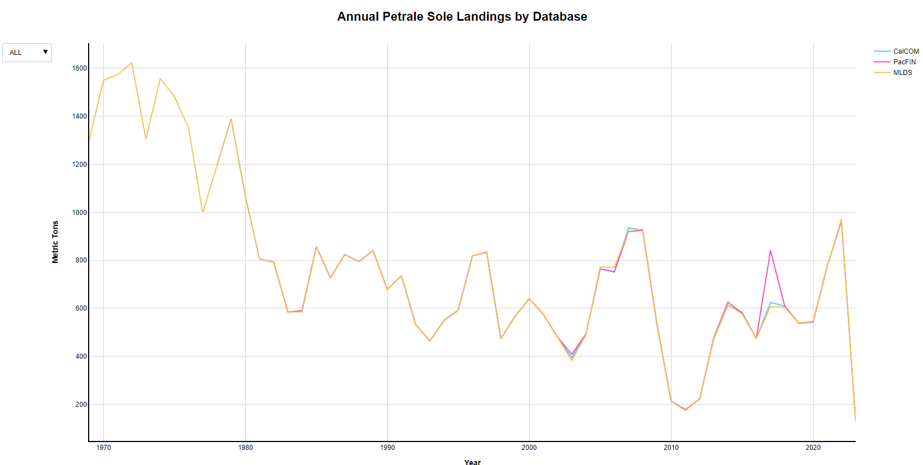
Year | SpeciesID | Database | MetricTons
1978 | 209 | CalCOM | 1194.7931598
1979 | 209 | CalCOM | 1388.9871178
1980 | 209 | CalCOM | 1066.0115214
1981 | 209 | CalCOM | 805.15921256
1982 | 209 | CalCOM | 791.80622335
1983 | 209 | CalCOM | 583.91000635
1984 | 209 | CalCOM | 590.54340924
1985 | 209 | CalCOM | 856.5698993
1986 | 209 | CalCOM | 726.43382019
1987 | 209 | CalCOM | 823.66687835
1988 | 209 | CalCOM | 795.12836796
1989 | 209 | CalCOM | 840.62324231
1990 | 209 | CalCOM | 678.4305543
1991 | 209 | CalCOM | 734.80404609
1992 | 209 | CalCOM | 532.04753697
1993 | 209 | CalCOM | 463.52853125
1994 | 209 | CalCOM | 549.5423206
1995 | 209 | CalCOM | 590.50485349
1996 | 209 | CalCOM | 818.24367232
1997 | 209 | CalCOM | 833.79932868
1998 | 209 | CalCOM | 472.6671505
1999 | 209 | CalCOM | 566.82391364
2000 | 209 | CalCOM | 640.0453597
2001 | 209 | CalCOM | 574.57588678
2002 | 209 | CalCOM | 478.80885421
2003 | 209 | CalCOM | 394.59085548
2004 | 209 | CalCOM | 492.21355348
2005 | 209 | CalCOM | 764.42756056
2006 | 209 | CalCOM | 751.18298104
2007 | 209 | CalCOM | 935.2893949
2008 | 209 | CalCOM | 924.54186701
2009 | 209 | CalCOM | 535.77610451
2010 | 209 | CalCOM | 213.38020503
2011 | 209 | CalCOM | 177.36913726
2012 | 209 | CalCOM | 221.39889322
2013 | 209 | CalCOM | 471.30998821
2014 | 209 | CalCOM | 612.41449696
2015 | 209 | CalCOM | 583.60518915
2016 | 209 | CalCOM | 474.09280595
2017 | 209 | CalCOM | 624.44615803
2018 | 209 | CalCOM | 609.41077747
2019 | 209 | CalCOM | 536.95817835
2020 | 209 | CalCOM | 542.85766125
2021 | 209 | CalCOM | 777.22852218
1981 | 209 | PacFIN | 805.1511
1982 | 209 | PacFIN | 791.7984
1983 | 209 | PacFIN | 583.9039
1984 | 209 | PacFIN | 590.5375
1985 | 209 | PacFIN | 856.5615
1986 | 209 | PacFIN | 726.4266
1987 | 209 | PacFIN | 823.6584
1988 | 209 | PacFIN | 795.1203
1989 | 209 | PacFIN | 840.6147
1990 | 209 | PacFIN | 678.4238
1991 | 209 | PacFIN | 734.7962
1992 | 209 | PacFIN | 532.0422
1993 | 209 | PacFIN | 463.5238
1994 | 209 | PacFIN | 549.5321
1995 | 209 | PacFIN | 592.0389
1996 | 209 | PacFIN | 818.1646
1997 | 209 | PacFIN | 833.7909
1998 | 209 | PacFIN | 472.8144
1999 | 209 | PacFIN | 565.8071
2000 | 209 | PacFIN | 640.0361
2001 | 209 | PacFIN | 574.5663
2002 | 209 | PacFIN | 478.8
2003 | 209 | PacFIN | 408.4116
2004 | 209 | PacFIN | 492.8558
2005 | 209 | PacFIN | 763.8088
2006 | 209 | PacFIN | 751.7923
2007 | 209 | PacFIN | 919.3049
2008 | 209 | PacFIN | 924.804
2009 | 209 | PacFIN | 530.7012
2010 | 209 | PacFIN | 213.3845
2011 | 209 | PacFIN | 177.3612
2012 | 209 | PacFIN | 221.4547
2013 | 209 | PacFIN | 477.138
2014 | 209 | PacFIN | 622.68
2015 | 209 | PacFIN | 579.5472
2016 | 209 | PacFIN | 473.4202
2017 | 209 | PacFIN | 841.1654
2018 | 209 | PacFIN | 609.6371
2019 | 209 | PacFIN | 536.9582
2020 | 209 | PacFIN | 542.8594
2021 | 209 | PacFIN | 776.0831
2022 | 209 | PacFIN | 964.2328
2023 | 209 | PacFIN | 130.3342
1969 | 209 | MLDS | 1300.3578664
1970 | 209 | MLDS | 1549.3549631
1971 | 209 | MLDS | 1573.5158065
1972 | 209 | MLDS | 1621.7204692
1973 | 209 | MLDS | 1304.9936248
1974 | 209 | MLDS | 1556.1484805
1975 | 209 | MLDS | 1483.2613326
1976 | 209 | MLDS | 1350.6109664
1977 | 209 | MLDS | 998.23684715
1978 | 209 | MLDS | 1194.792069
1979 | 209 | MLDS | 1388.8242309
1980 | 209 | MLDS | 1066.181607
1981 | 209 | MLDS | 805.14897857
1982 | 209 | MLDS | 791.79760433
1983 | 209 | MLDS | 583.8895965
1984 | 209 | MLDS | 585.18495793
1985 | 209 | MLDS | 856.56596192
1986 | 209 | MLDS | 725.92727828
1987 | 209 | MLDS | 823.66335236
1988 | 209 | MLDS | 795.12617335
1989 | 209 | MLDS | 840.61620647
1990 | 209 | MLDS | 678.4220349
1991 | 209 | MLDS | 734.88340142
1992 | 209 | MLDS | 532.04616622
1993 | 209 | MLDS | 463.51220259
1994 | 209 | MLDS | 549.68923517
1995 | 209 | MLDS | 592.01377902
1996 | 209 | MLDS | 818.12539884
1997 | 209 | MLDS | 832.84514059
1998 | 209 | MLDS | 472.70359772
1999 | 209 | MLDS | 565.81286431
2000 | 209 | MLDS | 640.04225739
2001 | 209 | MLDS | 574.57227185
2002 | 209 | MLDS | 478.80501019
2003 | 209 | MLDS | 382.57183241
2004 | 209 | MLDS | 490.07209368
2005 | 209 | MLDS | 771.19140302
2006 | 209 | MLDS | 771.18342903
2007 | 209 | MLDS | 921.26757064
2008 | 209 | MLDS | 929.27764094
2009 | 209 | MLDS | 531.68544775
2010 | 209 | MLDS | 213.34856345
2011 | 209 | MLDS | 174.32989884
2012 | 209 | MLDS | 221.88469276
2013 | 209 | MLDS | 472.77255842
2014 | 209 | MLDS | 615.15816559
2015 | 209 | MLDS | 576.78600308
2016 | 209 | MLDS | 474.61469354
2017 | 209 | MLDS | 606.66884769
2018 | 209 | MLDS | 604.48613922
2019 | 209 | MLDS | 537.95992
2020 | 209 | MLDS | 545.00124277
2021 | 209 | MLDS | 775.98248699
2022 | 209 | MLDS | 971.21181157
2023 | 209 | MLDS | 130.33743046

